配置ip
win+r

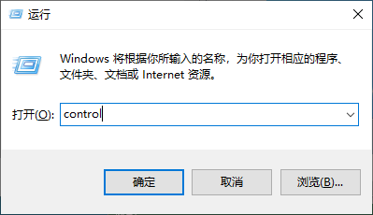

 | ncpa.cpl

打开控制面板，选择网络和共享中心

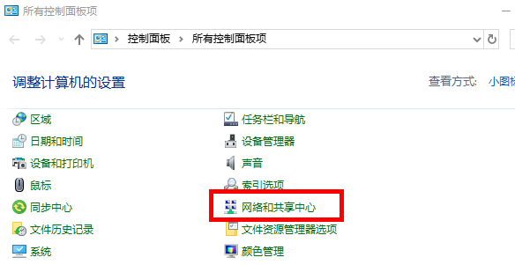

点击更改适配器设置

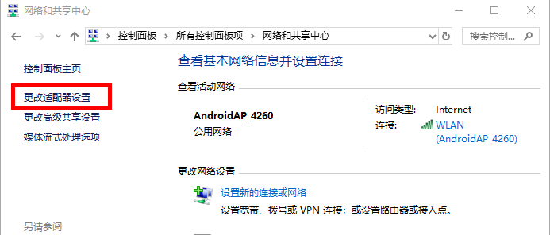

选择以太网，右键 - 属性

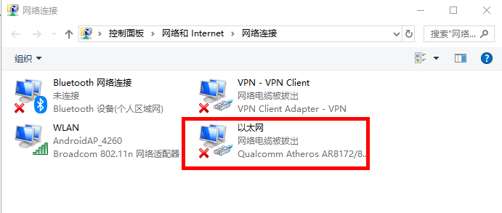

选择Internet协议版本4（TCP/IPv4），点击属性属性

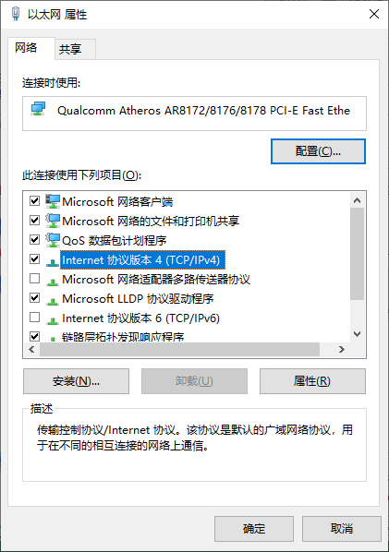

设置IP

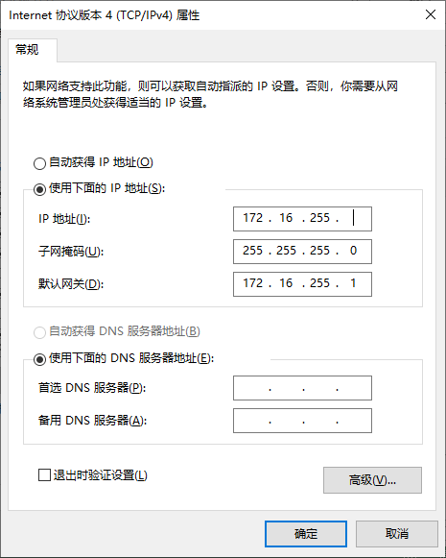

 | 这里填写自己的IP地址

